1. Peticiones registradas
Tipo de ingreso | Registrada
Periodo | PERIODO ACTUAL

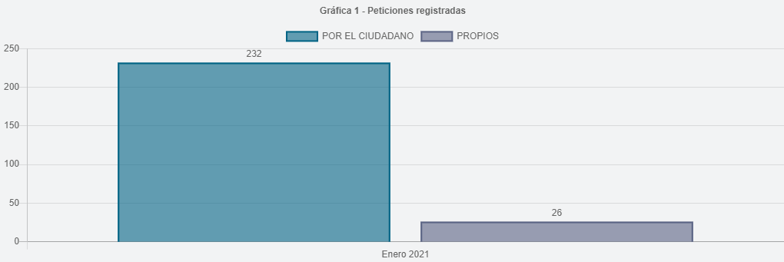
Etiquetas de fila | Peticiones
Por el ciudadano | 232
Propios | 26
Total general | 258

2.Canal de atención
Tipo de ingreso | Registrada
Periodo | PERIODO ACTUAL

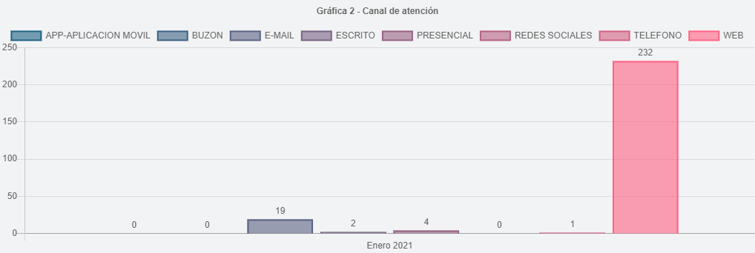
Etiquetas de fila | Peticiones
WEB | 232
E-MAIL | 19
PRESENCIAL | 4
ESCRITO | 2
TELEFONO | 1
Total general | 258

8.Participación por localidad
Enero 2021 Participación por Localidad | Peticiones
01 - USAQUEN | 18
02 - CHAPINERO | 4
03 - SANTA FE | 3
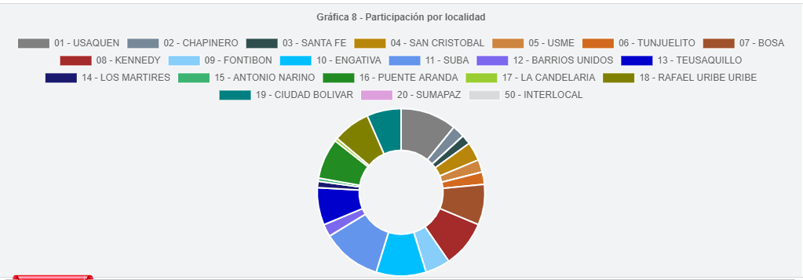
04 - SAN CRISTOBAL | 6
05 - USME | 4
06 - TUNJUELITO | 4
07 - BOSA | 13
08 - KENNEDY | 15
09 - FONTIBON | 8
10 - ENGATIVA | 16
11 - SUBA | 19
12 - BARRIOS UNIDOS | 4
13 - TEUSAQUILLO | 12
14 - LOS MARTIRES | 2
15 - ANTONIO NARINO | 1
16 - PUENTE ARANDA | 13
17 - CANDELARIA | 1
18 - RAFAEL URIBE URIBE | 12
19 - CIUDAD BOLIVAR | 11
Total general | 166

10.Part. tipo requiriente
Periodo | PERIODO ACTUAL
Tipo de ingreso | Registrada

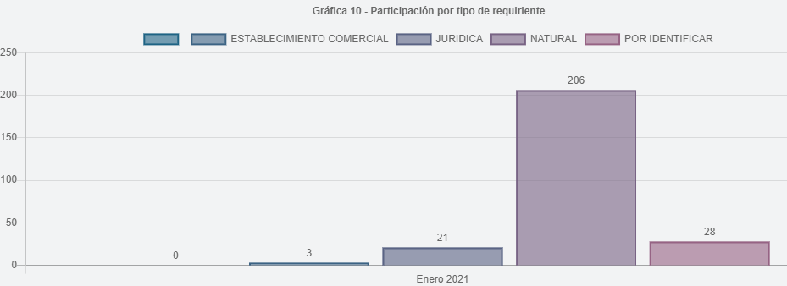
Enero 2021 (TIPO REQUIRIENTE) | Peticiones
Natural | 206
Por definir | 28
Juridica | 21
Establecimiento comercial | 3
Total general | 258

11.Part. calidad de requiriente
Periodo | PERIODO ACTUAL
Tipo de ingreso | Registrada

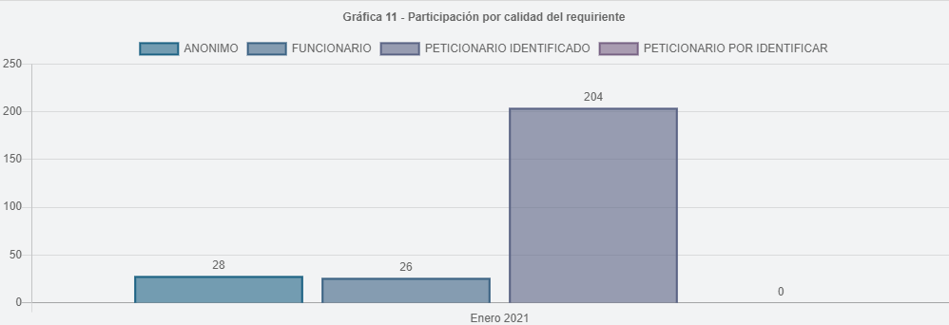
Enero 2021 (CALIDAD REQUIRIENTE) | Peticiones
Peticionario Identificado | 204
Anonimo | 28
Funcionario | 26
Total general | 258

